이미지_점형열교
번호 | DB유형 | 제품명 | 제조사 | 구조유형 | 열교유형 | 이미지_열교구조유형 | 이미지_고정유형
TBA_001 | 표준 | 스틸 브라켓 | IPAZEB | 콘크리트조 | 트러스(점형) | 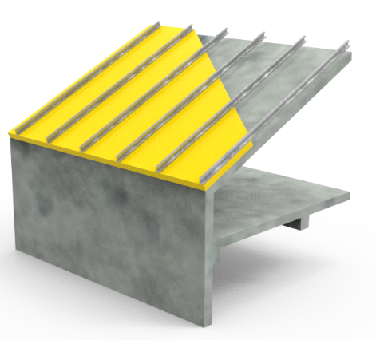 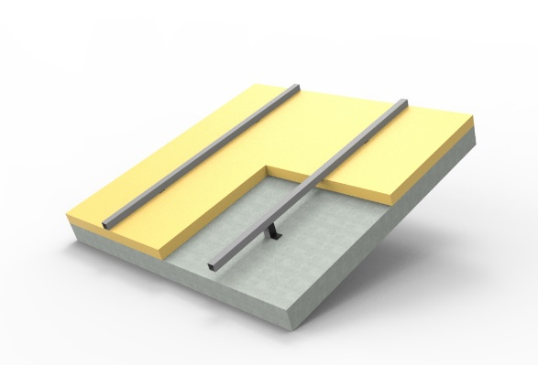
TBA_002 | 표준 | STS 브라켓 | IPAZEB | 콘크리트조 | 트러스(점형) | 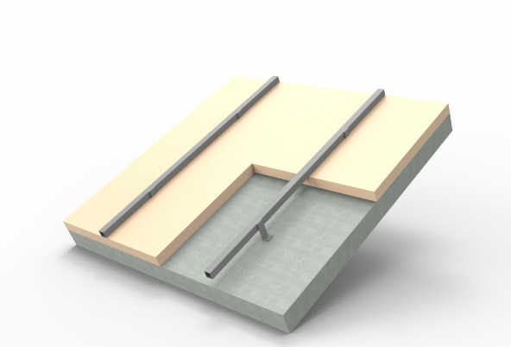

이미지_선형열교
번호 | DB유형 | 제품명 | 제조사 | 구조유형 | 열교유형 | 이미지_열교구조유형 |  | 이미지_고정유형
TBS_001 | 표준 | 일반형 | IPAZEB | 경량철골조 | 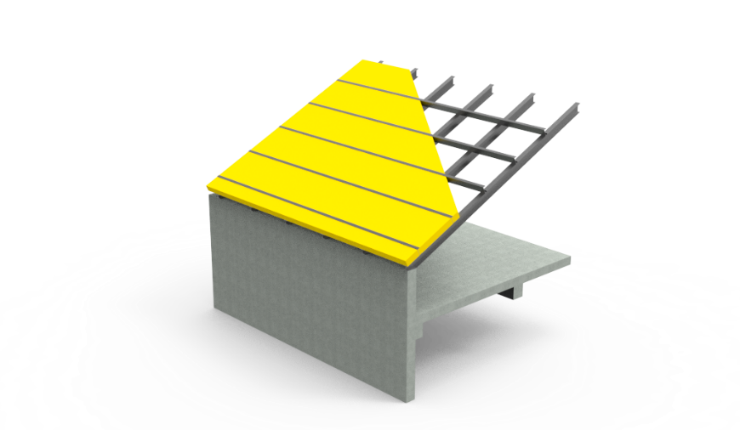 경량_일반형 |  | 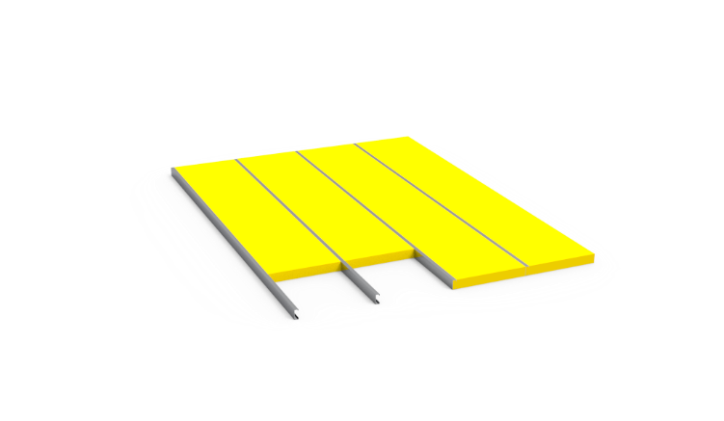
TBS_002 | 표준 | ≤T50덧댐형 | IPAZEB | 경량철골조 | 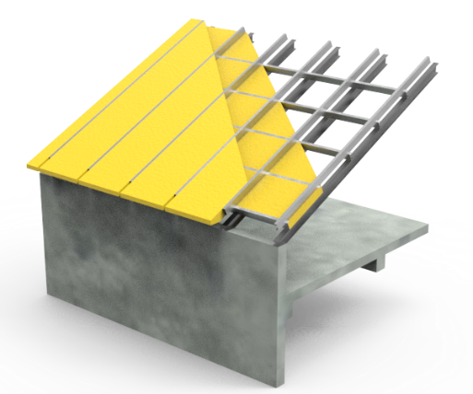 경량_덧댐형 |  |  | 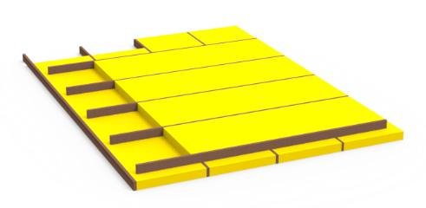
TBS_003 | 표준 | >T50덧댐형 | IPAZEB | 경량철골조 | 경량_덧댐형
TBS_004 | 표준 | 일반형 | IPAZEB | 목구조 | 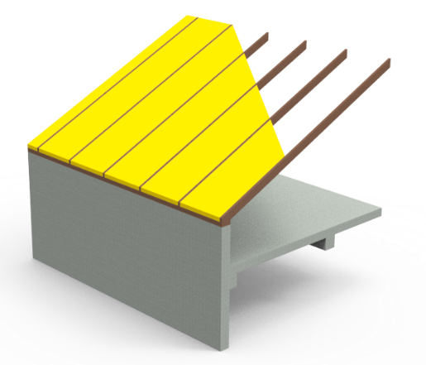 목조_일반형 | 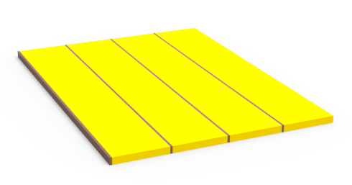
TBS_005 | 표준 | ≤T50덧댐형 | IPAZEB | 목구조 | 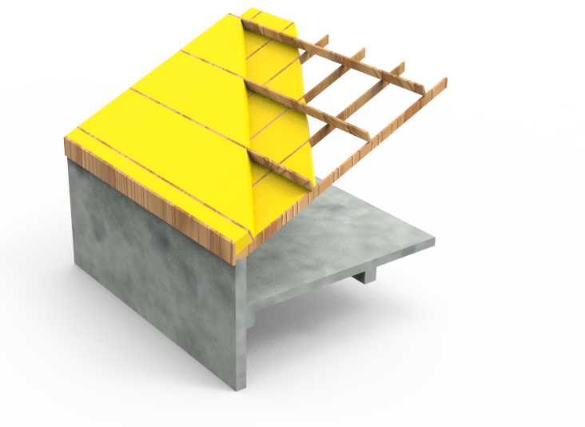 목조_덧댐형
TBS_006 | 표준 | >T50덧댐형 | IPAZEB | 목구조 | 목조_덧댐형
TBS_007 | 표준 | 보선형(끊김) | IPAZEB | 콘크리트조 | 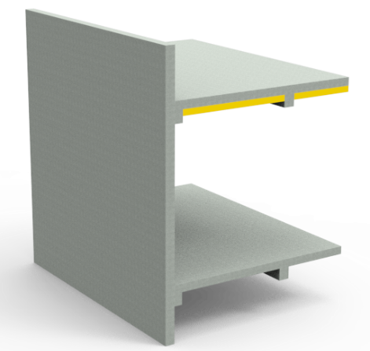 내단열(보선형) |  |  | 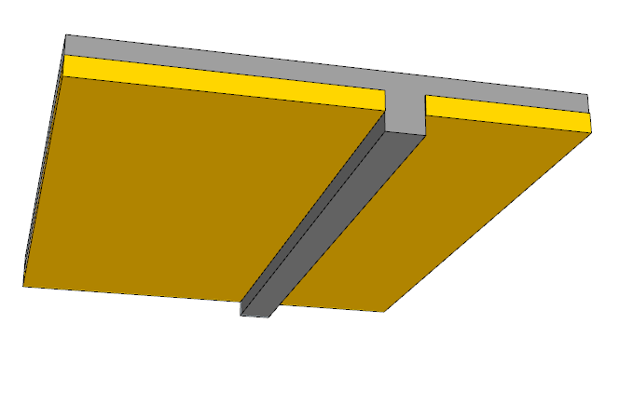
TBS_008 | 표준 | 보선형(부분) | IPAZEB | 콘크리트조 | 내단열(보선형) |  |  | 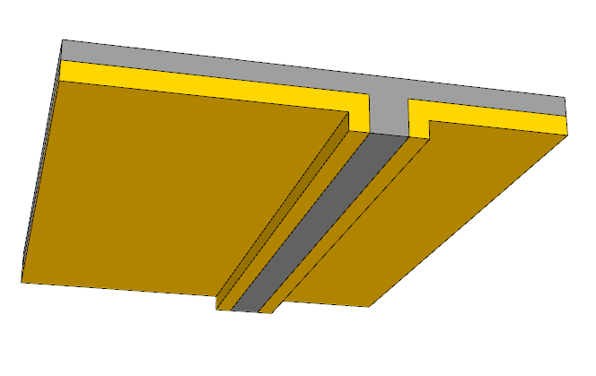
TBS_009 | 표준 | 보선형(연결) | IPAZEB | 콘크리트조 | 내단열(보선형) |  |  | 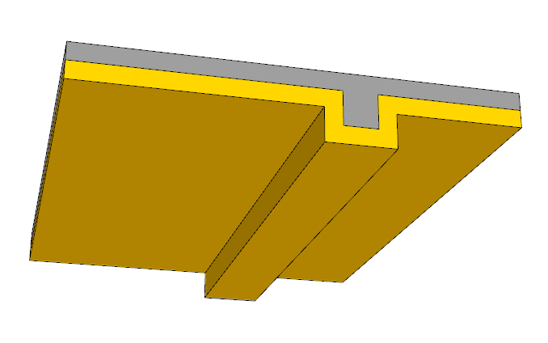
TBS_010 | 표준 | 목재스터드 | IPAZEB | 콘크리트조 | 트러스(선형) | 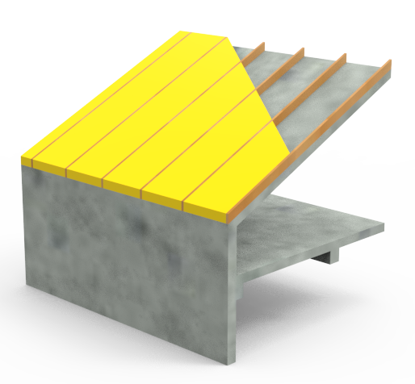 |  | 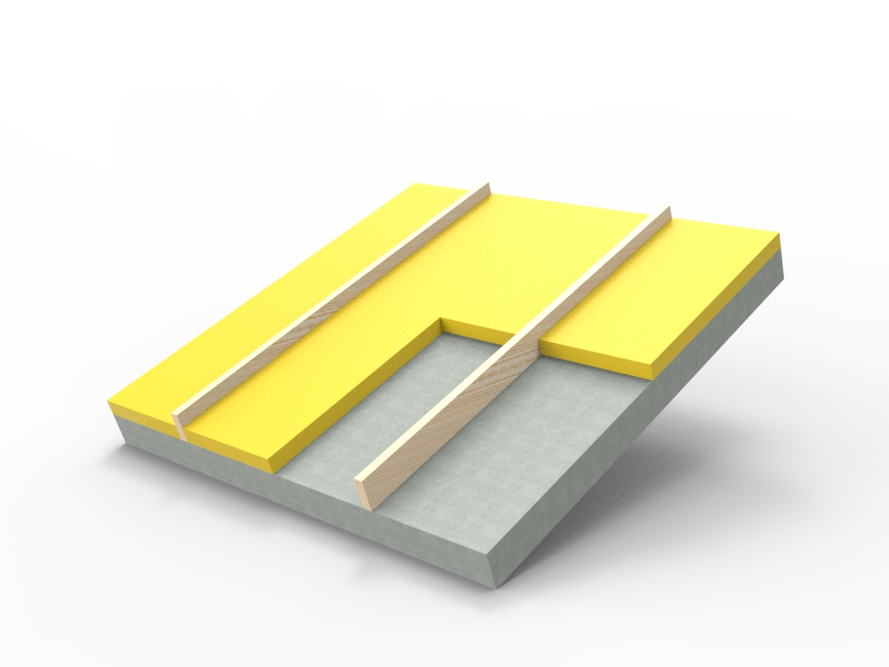
TBS_011 | 표준 | (내)목재스터드 | IPAZEB | 콘크리트조 | 내부덧댐 | 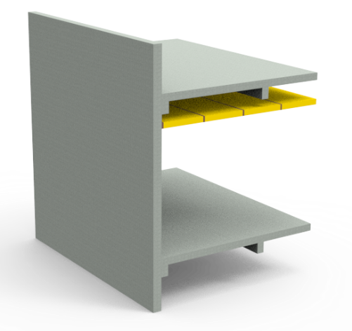 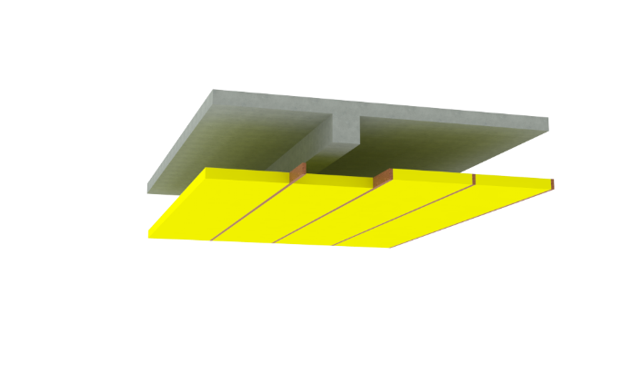
TBS_012 | 표준 | (내)금속스터드 | IPAZEB | 콘크리트조 | 내부덧댐 | 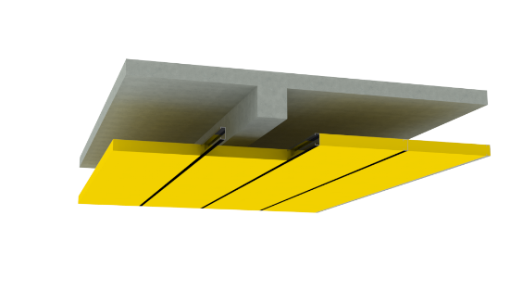
TBS_013 | 인증 | 열교차단TIFUS | 티푸스코리아 | 콘크리트조 | 트러스(선형) | 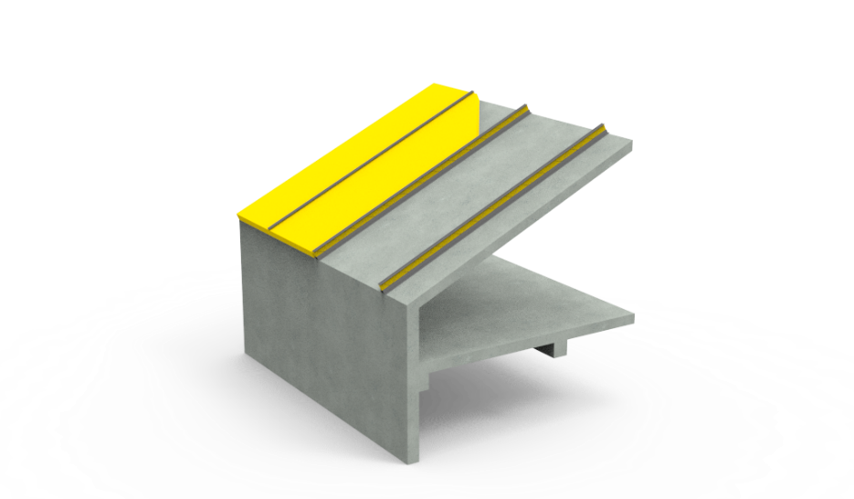
TBS_014 | 표준 | 단열패널 | IPAZEB | 경량철골조 | 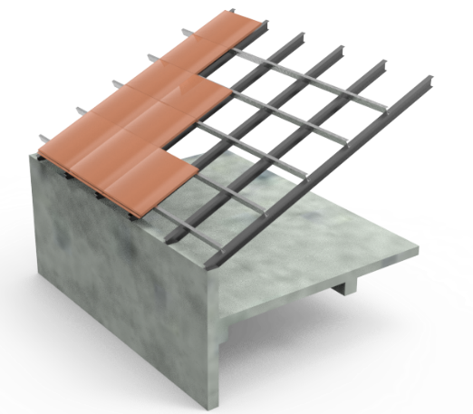 경량_단열패널 |  |  | 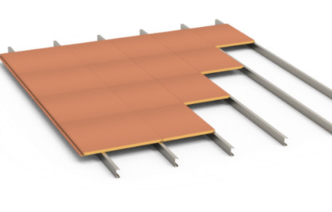
TBS_015 | 표준 | 단열패널 | IPAZEB | 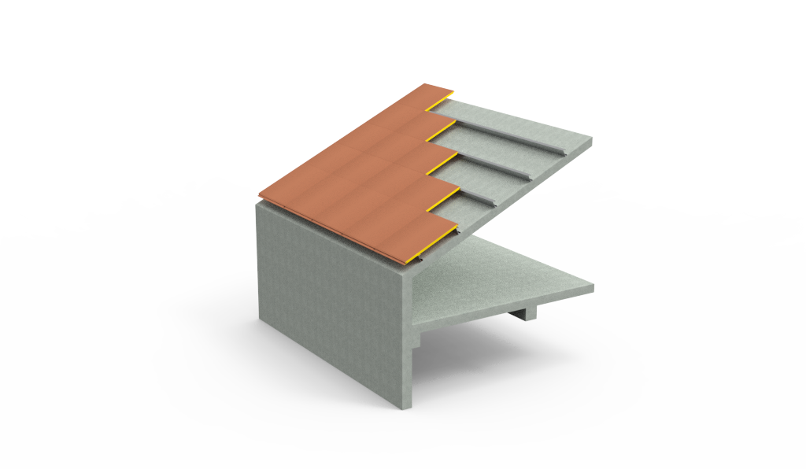 콘크리트조 | 단열패널

이미지_지붕유형
번호 | 지붕유형 | 이미지
11 | 기존지붕 | 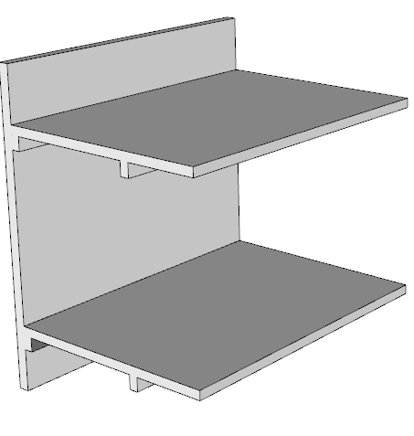
12 | 신규 | 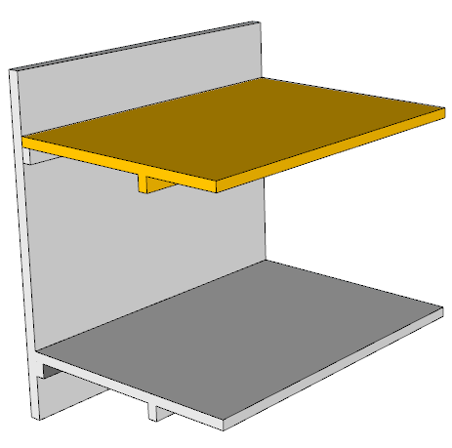
13 | 철거 후 신규
14 | 외부덧댐 | 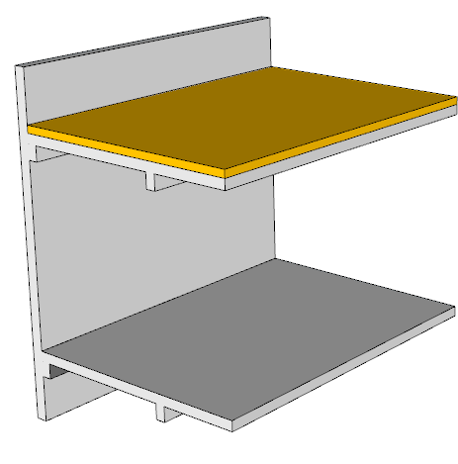
15 | 내부덧댐 | 